상품제안서
신신제약 일체형 신신파프 3팩 세트 (5매입*3팩) | 상품코드: F26982

 |  |  |  |  |  |  | 02-412-0044 | www.easy1.co.kr
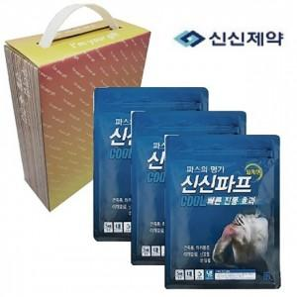

【상세/제작정보】 | 스티커 제작및 부착 비용 별도 문의.

【인쇄/포장옵션】 | / 포장불가능

【공급단가】 | 수량 | 80~ | 240~ | 800~ | 1,000~ | 3,000~
*VAT별도 | 단가 | 9,370원 | 9,220원 | 9,000원 | 8,770원 | 8,620원

【상품 URL】 | https://dev.easy1.co.kr:443/src/goods_detail.php?gdno=26982

